概要
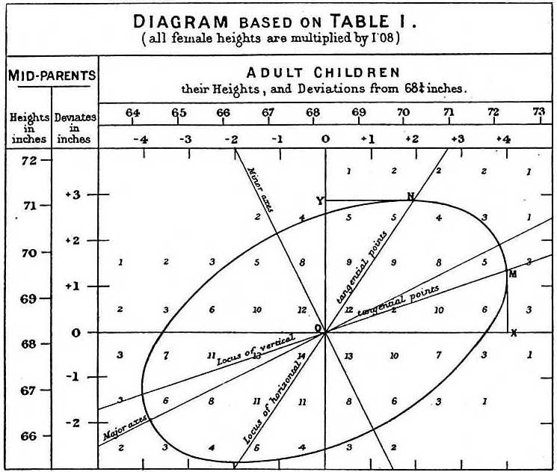
データタイトル | ゴルトンの親と子の身長データ
出典 | Galton's Data (Diagramme de corrélation créé par Francis Galton en 1875)
URL | http://galton.org/essays/1880-1889/galton-1886-jaigi-regression-stature.pdf

データ概要
変数 | X1:量的 | 親の身長
 | X2:量的 | 子の身長
 | 分割表表示
データの大きさ
 | 合計 | 928

統計学基礎 |  |  | A：関係が深く理解しやすい例
１．.統計学の意義 |  |  | B：理解しやすい例
統計学の歴史 | Ａ |  | C：利用できる例
３．.データの記述
分布を示す統計表・グラフ | Ａ
基本統計量 | C
分割表 | Ａ
相関関係 | A

関連分野

問題提起 | 相関関係と回帰分析の考え方を知ろう！

分析内容
統計学の歴史 | 回帰分析を考えたゴルトンについて学ぶ
分布を示す統計表・グラフ | 周辺分布からそれぞれのヒストグラムを描く
基本統計量 | 個々の観測値がわからないので，親の身長と子の身長の平均を推定して考える
分割表 | 分割表の見方を知る
相関関係 | 分割表から親と子の身長の関係をみる

さらなる考察 | 「平均への回帰」の考え方を知る
 | 楕円と回帰直線の関係を知る

いくつかの分析例 | ゴルトンの作図（ゴルトンの論文より）
 | 回帰分析結果 参考：www.keio-up.co.jp/kup/sp/statistics/data/data107.xls

